策划
说明：流程示意中屏幕比例为iPhone6的16:9，分辨率1334×750，其他比例机型的UI作相应调整。
2300

Loading
主菜单

蓝色底
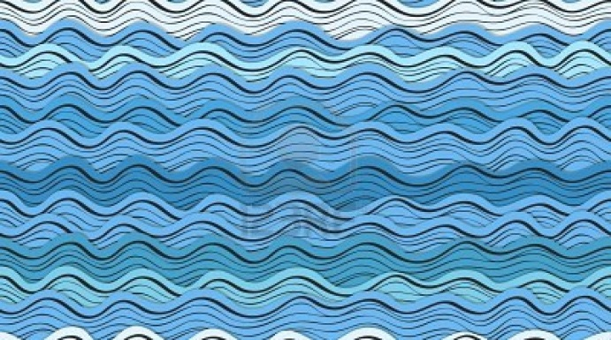

Ahab's Dream

Loading...
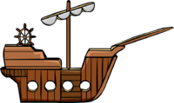

开始游戏
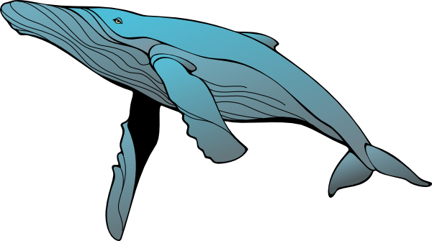
美术：Icon（海浪和鲸鱼，注意鲸鱼不是可爱的而是凶猛的）
清空记录

美术：确定配色
程序：Loading后面三个句点循环出现（低优先级）
美术：Logo（静态美术字，选用Celtic风格字体）
波浪纹（3种，颜色深浅不一，需要横向平铺，风格为类似Open Sea的纸片装饰风格）
开始游戏按钮（按下状态为缩小加亮）
程序：波浪纹的交错运动（单层波浪图片左右运动，每一层的运动方向要错开，如果有时间的话做不同速度，前快后慢）
点击开始游戏按钮时，按钮消失，Logo上升消失，船和海怪从左右分别进入屏幕。
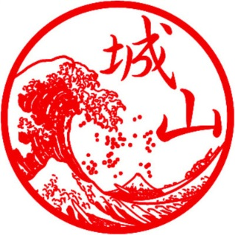

美术：
船、白抹香鲸（先各做一种，有时间的话追加另一种船和另一种海怪）
鱼叉（至少小中大三种）和相应小特效（发射、击中、弹飞）
准星（两个，颜色暂定为红与白，可根据显示效果调整）
控制准星的滑杆和圆形按钮、左侧的开炮按钮。按钮有按下状态（缩小加亮）
QTE重击状态的圆环和亮点（每个点要有正确和错误的两种闪亮状态）
美术字：“重击”、“失误”、“胜利”、“失败”、“开始”
海怪发出的攻击波浪（形状参照葛饰北斋的神奈川冲浪里，颜色要和普通浪区分开）
上方船和海怪各自的血条和怒气条、金币及个数数字
海怪下潜后海面喷出的带血水花
程序：
船和海怪分别上下轻微浮动。
普通攻击
海怪身体上显示红色准星，显示方式为：每隔1秒不显示准星的间隔时间（Gaptime，英文参数均为需要策划可调整的），准星在怪物身体中轴斜线上随机位置出现，以一定速度（Speed）随机向上或向下移动，如果到达顶端则返回。
准星显示时长（Guntime）后消失，进入间隔时间。
玩家上下滑动控制白色准星位置，只控制纵坐标，横坐标自动跟中轴斜线走。
两个准星的距离小于设定值（Distance）时点击左侧按钮开炮（鱼叉从船上相应位置的下层射出，同时播放开炮光效），可打中海怪（碰到海怪后播放击中光效并消失，同时显示金币+数字，上方金币数和海怪血量同步变化）。
如果开炮时准星距离超过设定值则无法击中（碰到海怪后反弹，播放弹飞效果）。
重击模式
普通攻击提升怒气，船的怒气满则进入重击模式，海怪上浮，屏幕中间出现圆环，八个方向位置加上中间共九个点，提示玩家按顺序快速重复，若干个亮点以每两次之间隔闪烁时间（Blinktime），每次闪亮时间（Lighttime）依次闪亮后，提示玩家开始操作。
亮点随机出现，一局游戏中首次进入重击模式时，要重复的亮点个数为3，第二次为4，第三次开始往后均为5。
如果玩家顺序正确且两步之间未超过按钮间等待时间（Delaytime），则每一步按钮有正确闪光。
如果中途顺序错误则按钮播放错误闪光，错误或等待时间超时均出现“失误”字样并退出重击模式。
如果全部成功重复，则发射超级鱼叉攻击海怪（鱼叉从船上相应位置的下层射出，同时播放开炮光效，碰到海怪后播放击中光效并消失，同时显示金币+数字，上方金币数和海怪血量同步变化）。
海怪攻击
海怪怒气满则释放浪头冲向渔船攻击，被击中时向后顿并颠簸，掉血。
船的血量降至0则显示美术字“失败”，回主菜单（如果金币够则弹升级界面）。
在浪头即将接触到船只的瞬间，玩家可点击屏幕，使渔船向上跳并避免部分伤害。
海怪血量耗尽后下潜消失，海面上喷出带血的水花，显示美术字“胜利”，回主菜单。
如果有时间做两只海怪，第一只海怪消失并显示胜利后直接出第二只。
数值相关
此处数值需可由策划配置。
血量：船和海怪的血量均为500点（分别以左右进度条显示血量状况）
海怪攻击：命中时攻击力200，成功躲过时攻击力50
船的普通攻击力：（弹飞的均为0）
鱼叉（1级）：30
鱼叉（2级）：60
船的重击力：100
船的怒气上限为100，达到上限则进入重击模式同时清零。增长方式为：
普通攻击成功+10
普通攻击失败+5
重击成功+0
重击失败+10
被海怪攻击+50
躲过海怪攻击+20
海怪的怒气为100满，达到上限则发动攻击同时清零。增长方式为：
被普通攻击+10
反弹普通攻击+5
被重击+50
船重击失败+20
成功攻击到船+0
船躲过攻击+10

5
可视范围
4

3

2
1




是否升级鱼叉？

40
80

金币XXX

两个准星运动轨迹都在中轴线（用户不可见）上
美术：
界面弹出窗口
箭头和布局效果图、升级按钮、关闭按钮
程序：
弹出时机：死亡时如果金币足够则弹出此界面，点击升级按钮后回到主界面，下次游戏换成高级鱼叉。

